표지
REPORT



 | 과 목 | 고급 컴퓨터 프로그래밍
 | 담당교수 | 박주영 교수님
 | 학 과 | 컴퓨터공학과
 | 학 번 | 2020531001
 | 이 름 | 윤정인
 | 제 출 일 | 2020.05.06

이차원조사
해시 테이블(크기 19)에 10, 20, 30, 40, 33, 46, 50, 60, 27, 66, 49, 28, 47을 차례로 저장할 때, 다음 2가지 개방 주소 방법에 의한 충돌 해결 과정을 보이시오

 |  | 이차원 조사
 |  | 입력 순서 : 10, 20, 30, 40, 33, 46, 50, 60, 27, 66, 49, 28, 47
$$h_{i}\left(x\right)=\left(x+ i^{2}\right) mod 19$$
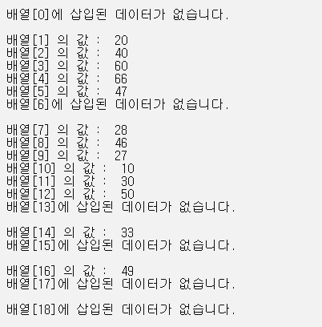
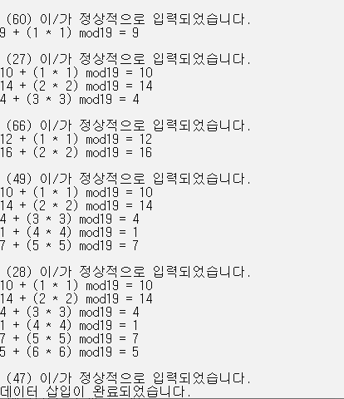
$$h_{0}\left(20\right)=20 mod 19=1$$
$$h_{0}\left(40\right)=40 mod 19=2$$
 |  | 0
 | 2 | 1 | 20
 | 4 | 2 | 40
$$h_{0}\left(60\right)=60 mod 19=3$$
 | 8 | 3 | 60
 |  | 4
 |  | 5
$$h_{4}\left(47\right)=\left( 9+4^{2}\right) mod 19=6$$
 | 13 | 6 | 47
 |  | 7
$$h_{0}\left(46\right)=46 mod 19=8$$
 | 6 | 8 | 46
$h_{1}\left(27\right)=(8+1^{2}) mod 19=9$
 | 9 | 9 | 27
$$h_{0}\left(10\right)=10 mod 19=10$$
 | 1 | 10 | 10
$$h_{0}\left(30\right)=30 mod 19=11$$
 | 3 | 11 | 30
$$h_{0}\left(50\right)=50 mod 19=12$$
 | 7 | 12 | 50
$h_{2}\left(66\right)=(9+2^{2}) mod 19=13$
 | 10 | 13 | 66
$$h_{0}\left(33\right)=33 mod 19=14$$
 | 5 | 14 | 33
$h_{2}\left(49\right)=(11+2^{2}) mod 19=15$
 | 11 | 15 | 49
 |  | 16
 |  | 17
$h_{3}\left(28\right)=( 9+3^{2}) mod 19=18$
 | 12 | 18 | 28

더블 해싱
해시 테이블(크기 19)에 10, 20, 30, 40, 33, 46, 50, 60, 27, 66, 49, 28, 47을 차례로 저장할 때, 다음 2가지 개방 주소 방법에 의한 충돌 해결 과정을 보이시오

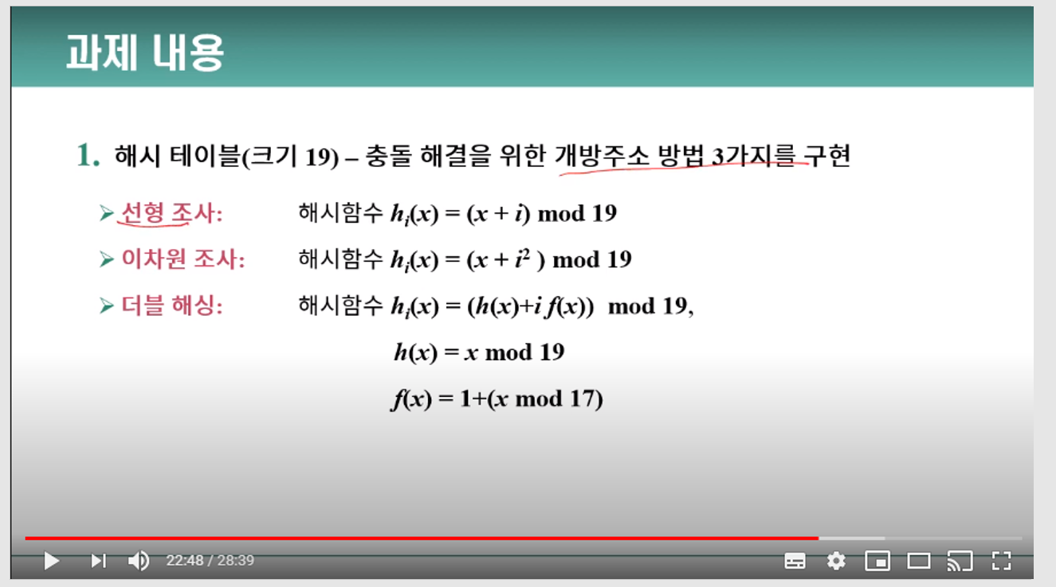
 |  | 더블 해싱
 |  | 입력 순서 : 10, 20, 30, 40, 33, 46, 50, 60, 27, 66, 49, 28, 47
$$h_{i}\left(x\right)=\left(h\left(x\right)+i f(x)\right) mod 19,$$
$$h\left(x\right)=x mod 19, f\left(x\right)=1+(x mod 17)$$

$$h_{0}\left(27\right)=8$$
$$h_{1}\left(27\right)=\left(8+1 ∗\left(1+\left(27 mod 17 \right)\right)\right) mod 19$$
$=\left(8+11\right) mod 19=0$
$$h_{0}\left(20\right)=20 mod 19=1$$
$$h_{0}\left(40\right)=40 mod 19=2$$
 | 9 | 0 | 27
 | 2 | 1 | 20
 | 4 | 2 | 40
$$h_{0}\left(60\right)=60 mod 19=3$$
 | 8 | 3 | 60
$$h_{0}\left(47\right)=9$$
$$h_{1}\left(47\right)=\left(9+1 ∗\left(1+\left(47 mod 17 \right)\right)\right) mod 19$$
$=\left(9+14\right) mod 19=4$
 | 13 | 4 | 47
$$h_{0}\left(49\right)=11$$
$$h_{1}\left(49\right)=\left(11+1 ∗\left(1+\left(49 mod 17 \right)\right)\right) mod 19$$
$=\left(11+16\right) mod 19=8$
$$h_{2}\left(49\right)=\left(11+2 ∗\left(1+\left(49 mod 17 \right)\right)\right) mod 19$$
$=\left(11+32\right) mod 19=5$
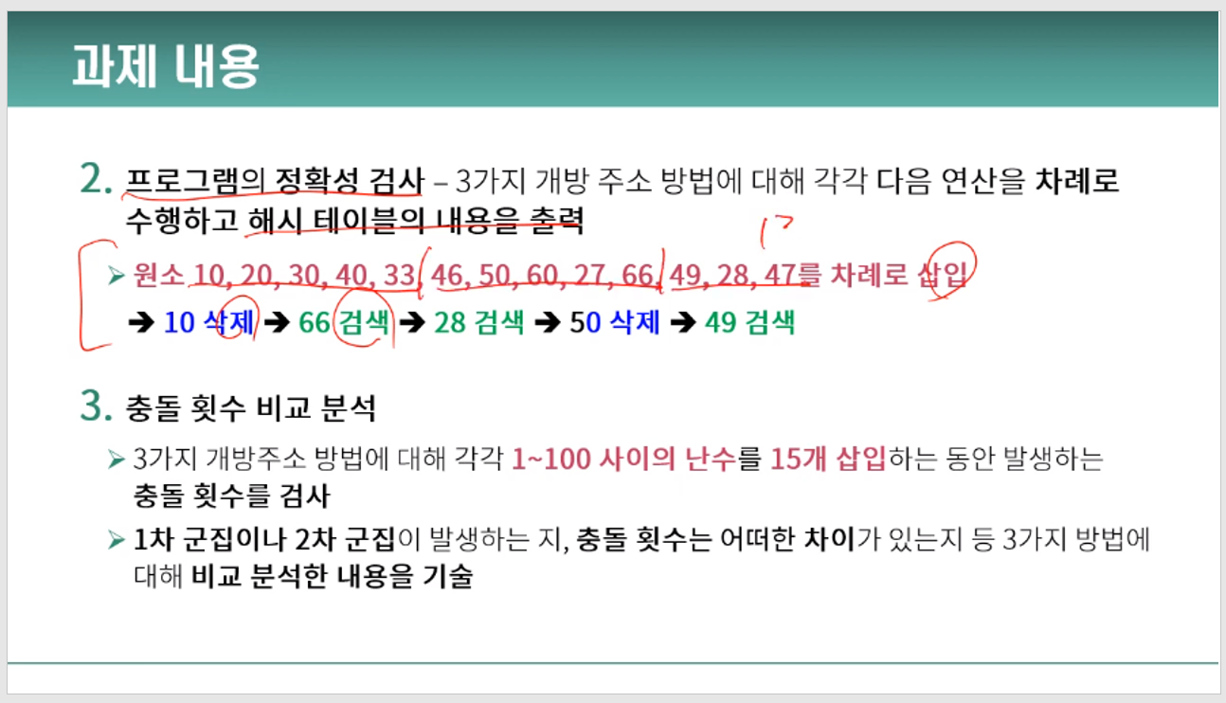
 | 11 | 5 | 49
 |  | 6
$$h_{0}\left(28\right)=9$$
$$h_{1}\left(28\right)=\left(9+1 ∗\left(1+\left(28 mod 17 \right)\right)\right) mod 19$$
$=\left(9+12\right) mod 19=2$
$$h_{2}\left(28\right)=\left(9+2 ∗\left(1+\left(28 mod 17 \right)\right)\right) mod 19$$
$=\left(9+24\right) mod 19=14$
$$h_{3}\left(28\right)=\left(9+3 ∗\left(1+\left(28 mod 17 \right)\right)\right) mod 19=7$$
 | 12 | 7 | 28
$$h_{0}\left(46\right)=46 mod 19=8$$
 | 6 | 8 | 46
$$h_{0}\left(66\right)=66 mod 19=9$$
 | 10 | 9 | 66
$$h_{0}\left(10\right)=10 mod 19=10$$
 | 1 | 10 | 10
$$h_{0}\left(30\right)=30 mod 19=11$$
 | 3 | 11 | 30
$$h_{0}\left(50\right)=50 mod 19=12$$
 | 7 | 12 | 50
 |  | 13
$$h_{0}\left(33\right)=33 mod 19=14$$
 | 5 | 14 | 33
 |  | 15
 |  | 16
 |  | 17
 |  | 18

